0.0
0.0 Data Preparation
import numpy as np
import pandas as pd
import matplotlib.pyplot as plt
import seaborn as sns plt.style.use('fivethirtyeight')
import warnings warnings.filterwarnings('ignore')
%matplotlib inline
import numpy as np | ⓐ
import pandas as pd
import matplotlib.pyplot as plt
import seaborn as sns
plt.style.use('fivethirtyeight')
import warnings
warnings.filterwarnings('ignore')
%matplotlib inline

train = pd.read_csv('train.csv')
test = pd.read_csv('test.csv')

1.2
1.2 Type of Feature Check

 | 1.2.1 Theory

추가 정리 필요
 |  | Discrete Variable (Categorical) |  |  | Binary Variable
 |  |  |  |  | Nominal Variable | 직업, 사는곳, 인종 |  | 구분만 있는 것
 |  |  |  |  | Ordinal Variable | 학력, 등수 |  | 순서는 있지만 간격의 의미가 없는 것
 |  | Continuous Variable (Numeric) |  |  | Ratio Variable | 키, 몸무게, 소득, 거리, 나이 |  | 비율의 의미가 있는 것
 |  |  |  |  | Interval Variable | 년도, 시간, 온도 |  | 간격에 의미가 있지만 비율이 의미가 없는 것

 |  | → 위와 같이 세부 분류가 가능하지만 Machine Learning에서는 아래와 같이만 구분해도 충분하다

 |  | * Ordinal 도 Feature 수가 많다면 Numeric으로 간주 (기준 Feature 수량 약 12 정도 from diabetes)
 |  | 구분 |  | 전처리 방법
 |  | Categorical |  | LabelEncoder()
 |  | Ordinal |  | get_dummies
 |  | Numeric |  | Scaling

 |  | < Exam ① > |  |  |  |  | ⓒ
 |  | target_col = ["Outcome"]
 |  | cat_cols = train.nunique()[train.nunique() < 12].keys().tolist() |  |  |  |  |  |  | # ' 12 '를 기준으로 Categorical, Numeric을 구분
 |  | cat_cols = [x for x in cat_cols ]
 |  | #numerical columns
 |  | num_cols = [x for x in train.columns if x not in cat_cols + target_col]
 |  | #Binary columns with 2 values |  |  |  |  |  |  | # Category에서 Binary, Mulit를 구분
 |  | bin_cols = train.nunique()[train.nunique() == 2].keys().tolist()
 |  | #Columns more than 2 values
 |  | multi_cols = [i for i in cat_cols if i not in bin_cols]

 |  | #Label encoding Binary columns
 |  | le = LabelEncoder()
 |  | for i in bin_cols :
 |  | train[i] = le.fit_transform(train[i])

 |  | #Duplicating columns for multi value columns
 |  | train = pd.get_dummies(data = train,columns = multi_cols )

 |  | #Scaling Numerical columns
 |  | std = StandardScaler()
 |  | scaled = std.fit_transform(train[num_cols])
 |  | scaled = pd.DataFrame(scaled,columns=num_cols)

 |  | #dropping original values merging scaled values for numerical columns
 |  | df_train_og = train.copy()
 |  | train = train.drop(columns = num_cols,axis = 1)
 |  | train = train.merge(scaled,left_index=True,right_index=True,how = "left")

 |  | dtype | ftype | Str to Int? |  |  |  | Scaling?
 |  | object | Bin | X
 |  | object | Cat | X | get_dummy로 한번에 One-hot Encoding 가능 |  |  |  | binning 안하면 Scaing
 |  | object | Ord | O
 |  | object | Num | O
 |  | int, float | Bin | -
 |  | int, float | Cat | -
 |  | int, float | Ord | -
 |  | int, float | Num | -

Sheet8
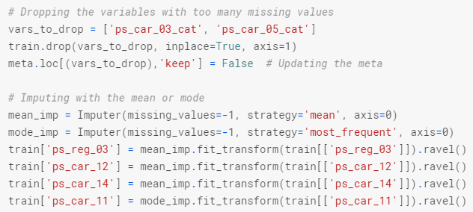
1.4 Interpretation

 | 1.??? Data Management Skill

 |  | 1.??? Make Meta Dataset
 |  | : To facilitate the data management, we'll store meta-information about the variables in a DataFrame.
 |  | This will be helpful when we want to select specific variables for analysis, visualization, modeling, ...

 |  |  | Columns | Items | Description
 |  |  | role | input, ID, target | 입력값/출력값/Features 구분
 |  |  | level | nominal, interval, ordinal, binary | Feature Type 구분
 |  |  | keep | True or False | EDA 중 불필요한 Feature는 False로 바꾸어 관리
 |  |  | dtype | int, float, str | dype 구분

 |  |  | < 데이터 형태 >
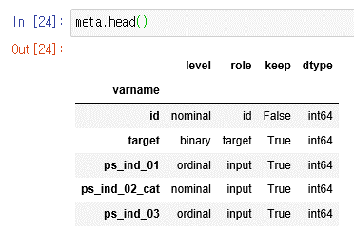

 |  |  | < Exam ① > |  |  | ⓑ
 |  |  | : 원 dataset에서 feature name에 cat, bin이라는 흰트를 사용하여 columns name으로 구분한 방법

 |  |  | data = []
 |  |  | for f in train.columns:
 |  |  | # Defining the role
 |  |  | if f == 'target':
 |  |  | role = 'target'
 |  |  | elif f == 'id':
 |  |  | role = 'id'
 |  |  | else:
 |  |  | role = 'input'

 |  |  | # Defining the level
 |  |  | if 'bin' in f or f == 'target':
 |  |  | level = 'binary'
 |  |  | elif 'cat' in f or f == 'id':
 |  |  | level = 'nominal'
 |  |  | elif train[f].dtype == float:
 |  |  | level = 'interval'
 |  |  | elif train[f].dtype == int:
 |  |  | level = 'ordinal'

 |  |  | # Initialize keep to True for all variables except for id
 |  |  | keep = True
 |  |  | if f == 'id':
 |  |  | keep = False

 |  |  | # Defining the data type
 |  |  | dtype = train[f].dtype

 |  |  | # Creating a Dict that contains all the metadata for the variable
 |  |  | f_dict = {
 |  |  | 'varname': f,
 |  |  | 'role': role,
 |  |  | 'level': level,
 |  |  | 'keep': keep,
 |  |  | 'dtype': dtype
 |  |  | }
 |  |  | data.append(f_dict)

 |  |  | meta = pd.DataFrame(data, columns=['varname', 'role', 'level', 'keep', 'dtype'])
 |  |  | meta.set_index('varname', inplace=True)

 |  |  | <활용 방법>
1. 필요한 Feature를 조건을 걸어 index 명을 list 형태로 불러온다. → 해당 List를 원 데이터의 Column으로 불러 활용한다.

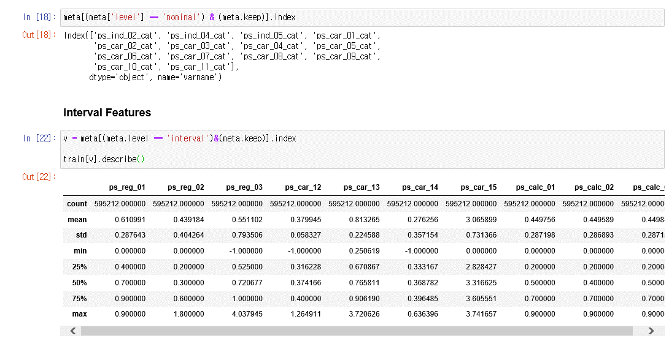

2. EDA 중 불필요한 Column을 원 데이터셋에서 Drop 후 Meta도 업데이트한다.

1.3
1.3 Data Visualization |  |  |  |  |  | *Kaggle Data Visualization Course : https://www.kaggle.com/learn/data-visualization

 | 1.3.1 Table
 |  | 1) Feature 간 관계성 확인 표 작성 (Using pd.crosstab)

 |  |  |  | < Exam ① >
 |  |  |  | pd.crosstab([train['Sex'], train['Survived']], train['Pclass'], margins = True) |  |  | ⓐ
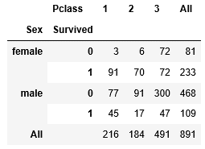

 |  |  |  | < Exam ② >
 |  |  |  | pd.crosstab([data.Embarked,data.Pclass],[data.Sex,data.Survived],margins=True).style.background_gradient(cmap='summer_r') |  |  |  |  |  |  | ⓐ
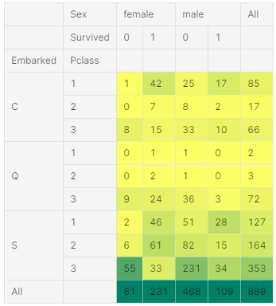

 | 1.3.2 Graph

 |  | - Seaborn
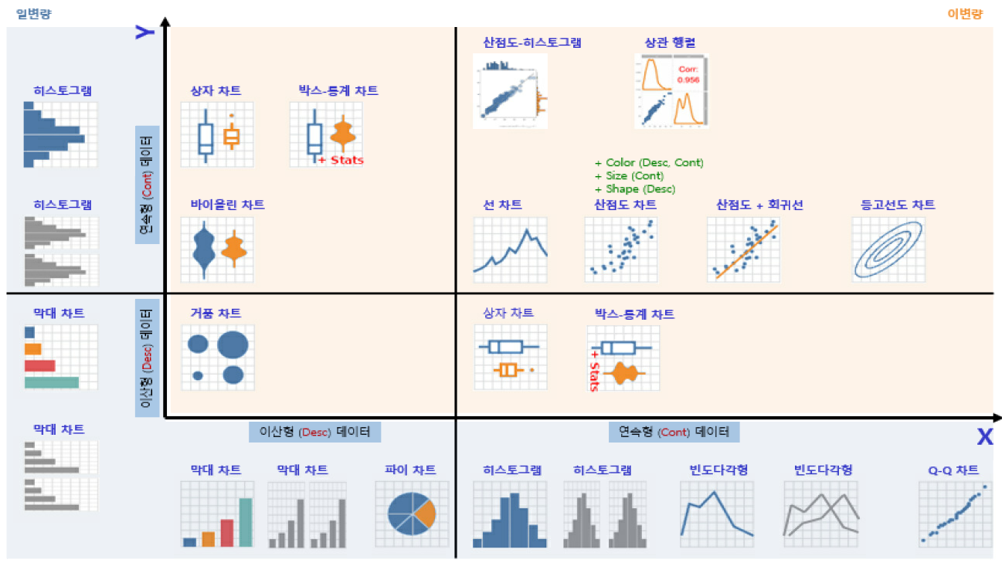
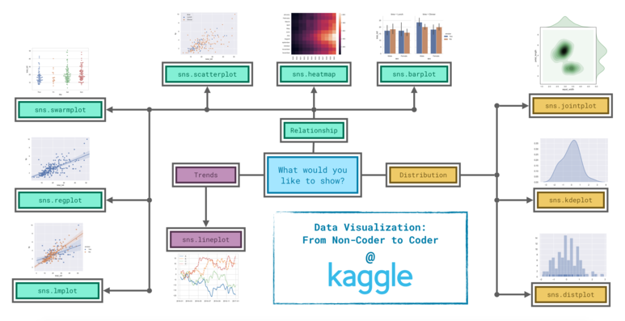
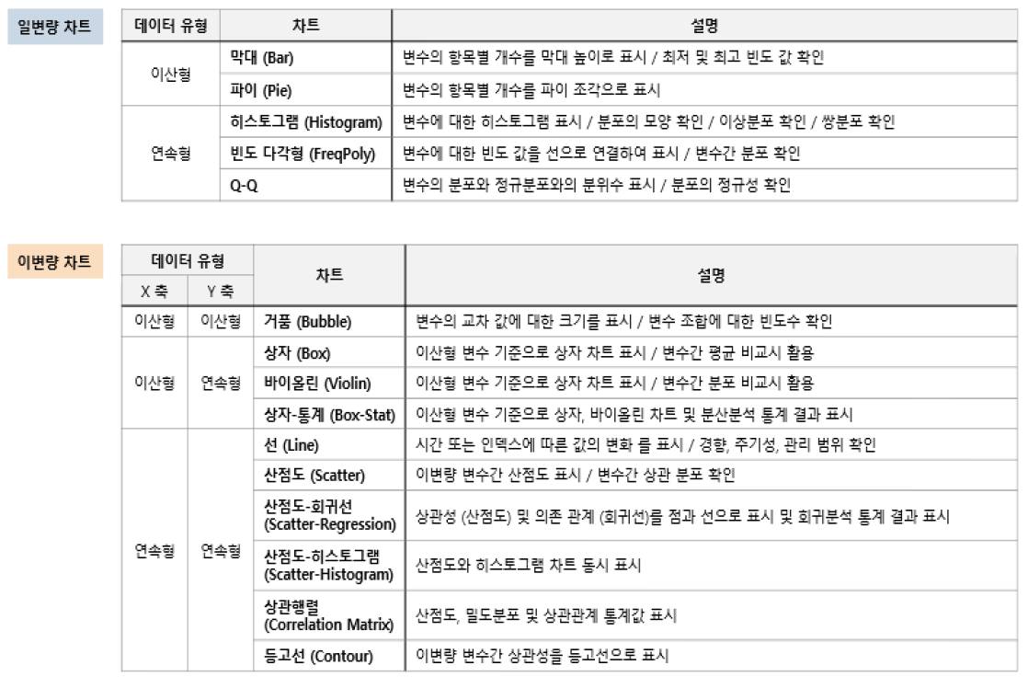

 |  |  |  |  |  |  |  | + | violin

 |  |  | * 동향 - 경향은 변화의 패턴으로 정의된다.
 |  |  | - sns.lineplot : 꺾은 선 그래프는 일정 기간 동안의 동향을 표현하기에 좋다. 여러개의 선을 이용해서 둘 이상의 그룹의 동향을 표현할 수 있다.
 |  |  | ​
 |  |  | * 관계 - 데이터에서 변수 간의 관계를 이해하는 데에 사용할 수 있는 다양한 그래프 유형이 있다.
 |  |  | - sns.barplot : 막대 그래프는 서로 다른 그룹의 값들을 비교하는 데에 유용하다.
 |  |  | - sns.heatmap : 히트맵은 표에서 색으로 구분된 패턴을 찾는 데에 사용될 수 있다.
 |  |  | - ​sns.scatterplot : 산점도는 두 연속한 변수간의 관계를 보여준다. 색상으로 구분된 경우 3번째 변수와의 관계까지 표현할 수 있다.
 |  |  | - sns.regplot : 두 변수간의 산점도를 표현하되 회귀선을 그려넣는다. |  |  |  |  |  |  |  | *reg는 hue가 안된다
 |  |  | - sns.lmplot : 산점도에 여러개의 색상 코드 그룹이 포함된 경우, 여러개의 회귀선을 그려넣는 데에 사용한다. (다중 Plot 시 사용 불가) |  |  |  |  |  |  |  | *lm은 다중 plot에 사용이 안된다(ax가 없다)
 |  |  | - sns.swarmplot : 연속 변수와 범주형 변수의 관계를 보여준다.
 |  |  | ​
 |  |  | * 분포 - 우리는 변수가 가질 수 있는 값과, 그 값이 나타날 가능성을 보여주는 분포들을 시각화할 수 있다.
 |  |  | - sns.distplot : 단일 숫자값의 분포를 시각화한다.
 |  |  | - sns.kdeplot : KDE 그래프는 단일(또는 2개)의 변수의 추정된 매끄러운 분포를 보여준다.
 |  |  | - sns.jointplot : 2D KDE 그래프를 그릴 수 있다.
 |  |  | ​
 |  |  | [출처] 6. Choosing Plot Types and Custom Styles ( + 함수 총정리)|작성자 Zinc 'https://blog.naver.com/hongjg3229/221781977753'

 |  |  | - Basic Form : sns.OOOplot(data = train, x = 'Pclass', y = 'Count', hue = 'Survived', figsize = (10, 5), ax = ax[0] )

 |  |  | 1. Count Plot |  | sns.countplot('Pclass',hue='Survived',data=train,ax=ax[1]) |  |  |  |  | cat
 |  |  | 2. Bar Plot |  | sns.barplot(x = 'Pclass',y = 'Survived',data=train ) # 2진 분류의 경우 |  |  |  |  | cat
 |  |  | 3. Factor Plot |  | sns.factorplot(x = 'SibSp',y = 'Survived',data=train ) |  |  |  |  | cat
 |  |  | 4. Violin Plot |  | sns.violinplot("Pclass","Age", hue="Survived", data=data,split=True,ax=ax[0]) |  |  |  |  | num
 |  |  | 5. Dist Plot |  | sns.distplot( |  |  |  |  | num
 |  |  | 6. Lm Plot |  | sns.lmplot(x='ps_reg_02', y='ps_reg_03', data=s, hue='target', palette='Set1', scatter_kws={'alpha':0.3}) |  |  |  |  | num
 |  |  | 7. Reg Plot |  | sns.regplot(x='Age', y='Price', data = train, ax = ax[row][col]) |  |  |  |  | num

 |  | - Example

 |  |  | 1) Graph 2ea 동시 Plot

 |  |  |  | < Exam ① >

 |  |  |  | f,ax=plt.subplots(1,2,figsize=(18,8)) |  |  | ⓐ
 |  |  |  | data['Pclass'].value_counts().plot.bar(color=['#CD7F32','#FFDF00','#D3D3D3'],ax=ax[0])
 |  |  |  | ax[0].set_title('Number Of Passengers By Pclass')
 |  |  |  | ax[0].set_ylabel('Count')
 |  |  |  | sns.countplot('Pclass',hue='Survived',data=data,ax=ax[1])
 |  |  |  | ax[1].set_title('Pclass:Survived vs Dead')
 |  |  |  | plt.show()

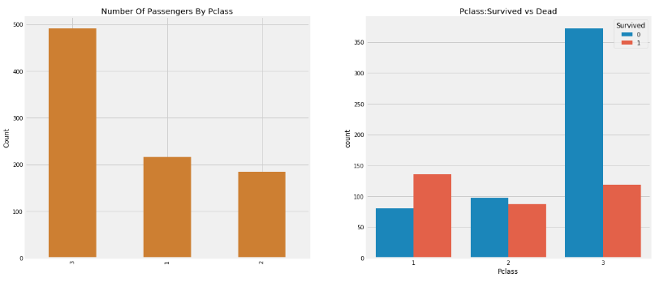

 |  |  |  | < Exam ② >

 |  |  |  | f,ax=plt.subplots(1,2,figsize=(18,8)) |  |  | ⓐ
 |  |  |  | sns.violinplot("Pclass","Age", hue="Survived", data=data,split=True,ax=ax[0])
 |  |  |  | ax[0].set_title('Pclass and Age vs Survived')
 |  |  |  | ax[0].set_yticks(range(0,110,10))
 |  |  |  | sns.violinplot("Sex","Age", hue="Survived", data=data,split=True,ax=ax[1])
 |  |  |  | ax[1].set_title('Sex and Age vs Survived')
 |  |  |  | ax[1].set_yticks(range(0,110,10))
 |  |  |  | plt.show()

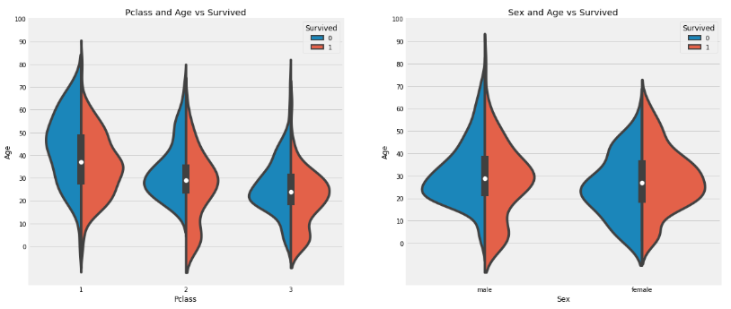

 |  |  | 2) Graph 4ea 동시 Plot

 |  |  |  | < Exam ① >

 |  |  |  | f,ax=plt.subplots(2,2,figsize=(20,15)) |  |  | ⓐ
 |  |  |  | sns.countplot('Embarked',data=data,ax=ax[0,0])
 |  |  |  | ax[0,0].set_title('No. Of Passengers Boarded')
 |  |  |  | sns.countplot('Embarked',hue='Sex',data=data,ax=ax[0,1])
 |  |  |  | ax[0,1].set_title('Male-Female Split for Embarked')
 |  |  |  | sns.countplot('Embarked',hue='Survived',data=data,ax=ax[1,0])
 |  |  |  | ax[1,0].set_title('Embarked vs Survived')
 |  |  |  | sns.countplot('Embarked',hue='Pclass',data=data,ax=ax[1,1])
 |  |  |  | ax[1,1].set_title('Embarked vs Pclass')
 |  |  |  | plt.subplots_adjust(wspace=0.2,hspace=0.5)
 |  |  |  | plt.show()

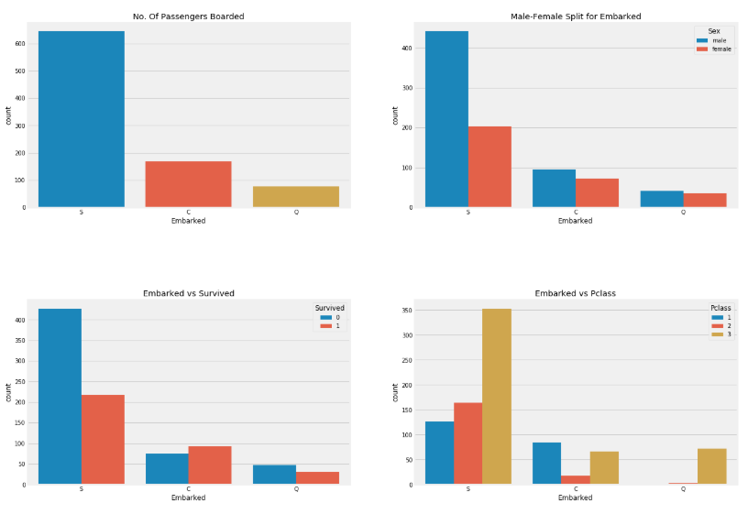

 |  | * Confused Item
 |  |  | 1) Count Plot vs Bar Plot
 |  |  | : Count plot은 하나의 변수에 대해서만 Counting하는 Plot이다. (hue는 가능) 따라서, 'x' 나 'y' 변수 중 하나만 골라야 한다.
 |  |  | → x,y 둘다 선정했을 때 = 오류

 |  |  |  | sns.countplot(data = train, x = 'SibSp', y = 'Survived') |  |  |  |  | ⓐ

 |  |  | 그러면, Count Plot과 Bar Plot을 어떨때 구분해서 써야할까?

 |  |  |  | < Barplot 과 Countplot 의 비교 >
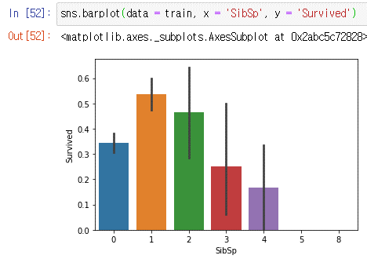
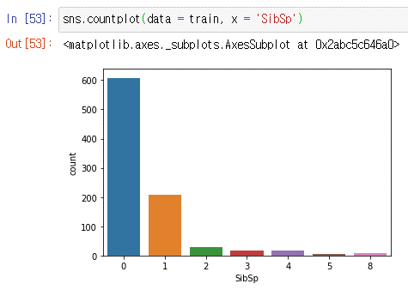

 |  |  | → 단순 갯수(ea) 확인할 때는 Countplot , 비율(%)을 확인하고 싶을 때는 Barplot을 사용

 | 1.3.3 Correlation Check

 |  | sns.heatmap(train.corr(), cmap = sns.diverging_palette(220, 10, as_cmap = True), vmax = 1.0, center = 0, fmt = '.2f',
 |  | square = True, linewidths= .5, annot = True, cbar_kws = {'shrink': .75})

 |  | fig = plt.gcf()
 |  | fig.set_size_inches(20,15)
 |  | plt.show()

1.5
1.5 Data Preprocessing

 | 1.5.2 NaN Processing
 |  | : 결측치 처리 방법은 상황에 따라 선택해야 한다

 |  | N | Imputation |  |  | Description
 |  | 1 | Completes Analysis |  |  | Nan 데이터 삭제
 |  | 2 | Mean Imputation |  |  | 평균 대치법
 |  | 3 | Single Stochastic Imputation |  |  | 단순 확률 대치법
 |  | 4 | Multiple Imputation |  |  | 다중 대치법 (여러 대치법을 동시 사용)
 |  | 5 | Binning |  |  | Binning을 통해 결측치를 같은 그룹으로 묶는다
 |  | 6 | Clustering / Decision Tree |  |  | Train 데이터 내 Clustering, Decision Tree와 같은 모델을 생성하여 결측치를 새로 예측한다

 |  | : 결측값이 NaN이 아닌 '-1', 혹은 '0'으로 표기되는 Data들이 많다.
 |  | → np.nan 함수를 통해 결측값이 포함된 Column들을 NaN 데이터로 대체하고 분석하는 것이 편하다!

 |  | 1) NaN Counting & Graph Plot

 |  | ① Missing Column들의 결측값을 NaN 데이터로 교체
 |  | data[['Glucose','BloodPressure','SkinThickness','Insulin','BMI']] = data[['Glucose','BloodPressure','SkinThickness','Insulin','BMI']].replace(0,np.NaN)

 |  | ②
 |  | # Define missing plot to detect all missing values in dataset
 |  | def missing_plot(dataset, key) :
 |  | null_feat = pd.DataFrame(len(dataset[key]) - dataset.isnull().sum(), columns = ['Count'])
 |  | percentage_null = pd.DataFrame((len(dataset[key]) - (len(dataset[key]) - dataset.isnull().sum()))/len(dataset[key])*100, columns = ['Count'])
 |  | percentage_null = percentage_null.round(2)

 |  | trace = go.Bar(x = null_feat.index, y = null_feat['Count'] ,opacity = 0.8, text = percentage_null['Count'], textposition = 'auto',marker=dict(color = '#7EC0EE',
 |  | line=dict(color='#000000',width=1.5)))

 |  | layout = dict(title = "Missing Values (count & %)")

 |  | fig = dict(data = [trace], layout=layout)
 |  | py.iplot(fig)

 |  | - Example

 |  | 2) Mean Imputation
 |  |  | : 해당 Column의 평균 값으로 대치

 |  |  | < Exam ① >
 |  |  | train['Age'].fillna(train['Age'].mean(), inplace = True)
 |  |  | train['Embarked'].fillna('N', inplace = True)

 |  | 4) Multiple Imputation
 |  |  | : 단순 평균 대치보다 유의미한 대치를 위해 사용함

 |  |  | < Exam ① >
 |  |  | Titanic Example : 177 NaN values are in 'Age' Column. To replace these, we can assign them the mean age of the dataset using 'Name'

 |  |  | data['Initial']=0
 |  |  | for i in data:
 |  |  | data['Initial']=data.Name.str.extract('([A-Za-z]+)\.') #lets extract the Salutations |  |  |  | ⓐ

 |  |  | data['Initial'].replace(['Mlle','Mme','Ms','Dr','Major','Lady','Countess','Jonkheer','Col','Rev','Capt','Sir','Don'], ['Miss','Miss','Miss','Mr','Mr','Mrs','Mrs','Other','Other','Other','Mr','Mr','Mr'],inplace=True)

 |  |  | data.groupby('Initial')['Age'].mean() #lets check the average age by Initials
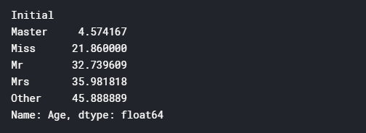

 |  |  | ## Assigning the NaN Values with the Ceil values of the mean ages
 |  |  | data.loc[(data.Age.isnull())&(data.Initial=='Mr'),'Age']=33 |  | ⓐ
 |  |  | data.loc[(data.Age.isnull())&(data.Initial=='Mrs'),'Age']=36
 |  |  | data.loc[(data.Age.isnull())&(data.Initial=='Master'),'Age']=5
 |  |  | data.loc[(data.Age.isnull())&(data.Initial=='Miss'),'Age']=22
 |  |  | data.loc[(data.Age.isnull())&(data.Initial=='Other'),'Age']=46

 | 1.5.3 Encoding

 |  | 1) Label Encoding

 |  | 2) One-Hot Encoding

 |  | 3) get_dummies
 |  | : OneHotEncoder( )와 달리 카테고리 값을 숫자 형으로 변환할 필요 없이 바로 변환할 수 있음

 |  |  | < Exam ① > |  |  |  |  | ⓒ
 |  |  | target_col = ["Outcome"]
 |  |  | cat_cols = train.nunique()[train.nunique() < 12].keys().tolist()
 |  |  | cat_cols = [x for x in cat_cols ]
 |  |  | #numerical columns
 |  |  | num_cols = [x for x in train.columns if x not in cat_cols + target_col]
 |  |  | #Binary columns with 2 values
 |  |  | bin_cols = train.nunique()[train.nunique() == 2].keys().tolist()
 |  |  | #Columns more than 2 values
 |  |  | multi_cols = [i for i in cat_cols if i not in bin_cols]

 |  |  | #Label encoding Binary columns
 |  |  | le = LabelEncoder()
 |  |  | for i in bin_cols :
 |  |  | train[i] = le.fit_transform(train[i])

 |  |  | #Duplicating columns for multi value columns
 |  |  | train = pd.get_dummies(data = train,columns = multi_cols )

 |  |  | #Scaling Numerical columns
 |  |  | std = StandardScaler()
 |  |  | scaled = std.fit_transform(train[num_cols])
 |  |  | scaled = pd.DataFrame(scaled,columns=num_cols)

 |  |  | #dropping original values merging scaled values for numerical columns
 |  |  | df_train_og = train.copy()
 |  |  | train = train.drop(columns = num_cols,axis = 1)
 |  |  | train = train.merge(scaled,left_index=True,right_index=True,how = "left")

 | 1.5.4 Feature Scaling

 |  | 1) Standard Scaler
 |  | : 평균이 0 이고, 분산이 1 인 가우시안 정규 분포를 가질 수 있도록 변환
 |  | * rbf-SVM, Linear Regression, Logistic Regression 모델은 데이터가 가우시안 정규 분포를 가지고 있다고 가정하고 구현됬기 때문에, 사전에 StandardScaler를 적용하는 것이 성능 향상에 중요한 요소가 될 수 있다.

 |  | 2) Min Max Scaler
 |  | : 0~1 사이의 범위 값으로 변환 (음수 값은 절대값을 취함)

 |  | *주의사항
 |  | -. 가능하다면 전체 데이터의 스케일링 변환을 적용한 뒤 학습과 테스트 데이터로 분리
 |  | -. 1이 여의치 않다면 테스트 데이터 변환 시에는 fit( )이나 fit_transform( )을 적용하지 않고, 학습 데이터로 이미 fit( )이 된 Scaler 객체를 이용해 transform( )으로 변환

 |  |  | < Exam ① >
 |  |  | from sklearn.preprocessing import StandardScaler
 |  |  | from sklearn.preprocessing import MinMaxScaler

 |  |  | # Scaler 적용
 |  |  | scaler_S = StandardScaler()
 |  |  | scaler_M = MinMaxScaler()

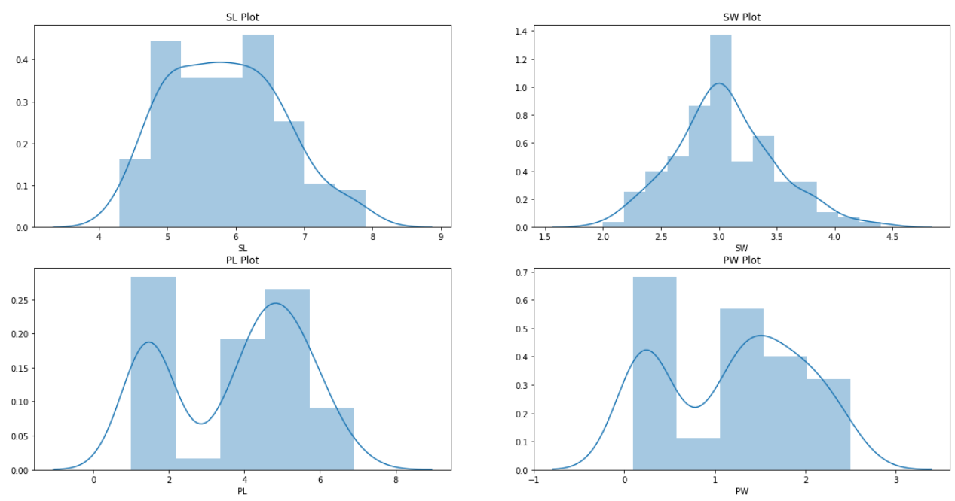
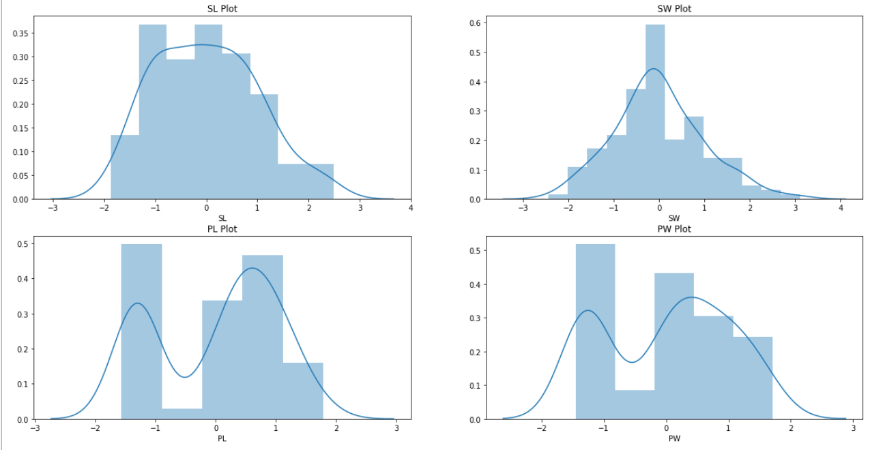
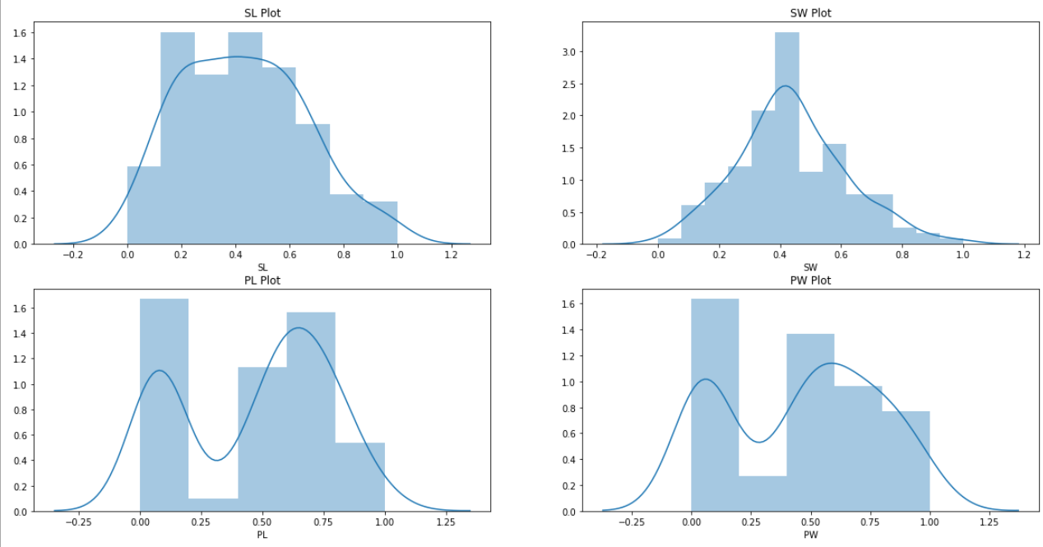
StandardScaler : 평균 0, 분산 1
MinMaxScaler : Min 0, Max 1
 |  |  | scaler_S.fit(iris_df)
 |  |  | scaler_M.fit(iris_df)

 |  |  | iris_Standard = scaler_S.transform(iris_df)
 |  |  | iris_MinMax = scaler_M.transform(iris_df)

 | 1.5.5 Outlier

 |  | - Binning을 통해 Outlier를 완화시키는 방법도 있다

 |  | 1) IQR(Inter Quantile Range)
 |  | : Box Plot을 이용 : Q3 + IQR * 1.5 / Q1 - IQR * 1.5 를 벗어난 이상치를 제거

 |  |  | < Exam ① >
 |  |  | dailyDataWithoutOutliers = dailyData[np.abs(dailyData["count"]-dailyData["count"].mean())<=(3*dailyData["count"].std())]

 |  |  | < Exam ② > |  |  |  |  |  | < textbook, p.275>
 |  |  | def get_outlier(df = None, column = None, weight=1.5):
 |  |  | # fraud에 해당하는 column 데이터만 추출, 1/4 분위와 3/4 분위 지점을 np.percentile로 구함
 |  |  | fraud = df[df['Class']==1][column]
 |  |  | quantile_25 = np.percentile(fraud.values, 25)
 |  |  | quantile_75 = np.percentile(fraud.values, 75)
 |  |  | # IQR을 구하고, IQR에 1.5를 곱해 최댓값과 최솟값 지점 구함
 |  |  | iqr = quantile_75 - quantile_25
 |  |  | iqr_weight = iqr * weight
 |  |  | lowest_val = quantile_25 - iqr_weight
 |  |  | highest_val = quantile_75 - iqr_weight
 |  |  | # 최댓값보다 크거나, 최솟값보다 작은 값을 이상치 데이터로 설정하고 DataFrame index 반환
 |  |  | outlier_index = fraud[(fraud < lowest_val) | (fraud > highest_val)].index
 |  |  | return outlier_index

 |  |  | # Function 적용
 |  |  | outlier_index = get_outlier(df = train, column = 'V14', weight = 1.5)
 |  |  | outlier_index

 | 1.5.6 Imbalanced Data Processing

 |  |  | - Undersampling vs Oversampling (예측 성능 상 Oversampling이 유리)

 |  |  |  | Undersampling |  |  | Oversampling |  |  | * SMOTE (Synthetic Minority Over-sampling Technique : 적은 데이터 셋의 개별 데이터들의 KNN을 찾아서 이 데이터와 K개 이웃들의 차이를 일정 값으로 만들어서 기존 데이터와 약간 차이가 나는 새로운 데이터를 생성하는 방식
 |  |  | 개요 | 적은 데이터를 가진 셋으로 크기를 맞춤 |  |  | 적은 데이터를 복제하여 크기를 맞춤
 |  |  | 장점 | - 쉽게 비대칭 문제를 해결한다. - 저장 or 실행 속도의 문제점이 개선된다 |  |  | 유용한 정보가 버려짐을 해결할 수 있다
 |  |  | 단점 | 샘플링 과정에서 유용한 정보가 버려질 수 있음 |  |  | - 과적합이 발생할 수 있다. - 데이터 양이 증가하기 때문에 처리 속도가 느려지고, 많은 저장 공간이 필요하다
 |  |  | 방법 | 1) EasyEnsemble 2) BalanceCascade 3) |  |  | 1) SMOTE*

 |  | - Oversampling ( SMOTE )

 |  |  | from imblearn.over_sampling import SMOTE

 |  |  | smote = SMOTE(random_state = 0)
 |  |  | x_train_over, y_train_over = smote.fit_sample(x_train, y_train)

2.3
2.3

 | 2.1 Binning (구간화)
 | : ML에서 Continuous Feature는 분석이 어려움 → 분석된 데이터를 근거로 Grouping 해야한다.

 | - 변수 구간화를 사용하는 이유

 | ① 이상치로 발생한 문제를 완화시켜줄 수 있다
 | ② 결측치 처리를 보다 간편하게 할 수 있다
 | ③ 과적합(Overfitting)을 완화시켜줄 수 있다
 | ④ 결과 해석에 용이하다
 | ⑤ 모르는 건 모른다고 할 수 있다!

 | 2.3.3 Polynomial Features
 |  | → Ordinal, Interval Feature에서 Correlation 분석 시 연관성 있는 Feature가 없거나(적거나), Feature 수를 늘려야 할 때 사용한다
 |  | → 차수(degree)가 너무 높을 경우 Over Fitting이 발생 => Low Bias, High Variance
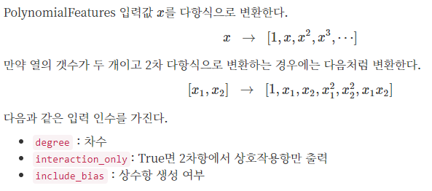

 |  | < Exam ① > |  | ⓑ
 |  | from sklearn.preprocessing import PolynomialFeatures

 |  | v = meta[(meta.level == 'interval') & (meta.keep)].index
 |  | poly = PolynomialFeatures(degree=2, interaction_only=False, include_bias=False)
 |  | interactions = pd.DataFrame(data=poly.fit_transform(train[v]), columns=poly.get_feature_names(v))
 |  | interactions.drop(v, axis=1, inplace=True) # Remove the original columns
 |  | # Concat the interaction variables to the train data
 |  | print('Before creating interactions we have {} variables in train'.format(train.shape[1]))
 |  | train = pd.concat([train, interactions], axis=1)
 |  | print('After creating interactions we have {} variables in train'.format(train.shape[1]))

 | 2.3.4 Feature Selection

 |  | 1. 특성을 추가하거나(Polynomial), 고차원의 데이터셋을 사용할 때

 |  | 1) Variance Threshold
 |  | : 해당 Threshold 값보다 연관성이 낮으면 Drop → Polynomial로 Feature 수 늘린 후 불필요한 Feature를 Drop할 때 연관해서 사용하면 좋다

 |  | * Threshold = 0.1로 설정하여

 |  |  | < Exam ① > | ⓑ
 |  |  | from sklearn.feature_selection import VarianceThreshold

 |  |  | selector = VarianceThreshold(threshold=.01)
 |  |  | selector.fit(train.drop(['id', 'target'], axis=1)) # Fit to train without id and target variables (df에 Feature만 남기고 fit 한다)

 |  |  | f = np.vectorize(lambda x : not x) # Function to toggle boolean array elements

 |  |  | v = train.drop(['id', 'target'], axis=1).columns[f(selector.get_support())]
 |  |  | print('{} variables have too low variance.'.format(len(v)))
 |  |  | print('These variables are {}'.format(list(v))

 |  | 2) SelectFromModel ( Feat. RandomForest )

 |  | ① Random Forest로 Modeling하여 Feature Importance를 확인한다
 |  | ② SelectFromModel로 중요도 높은 Feature들만 선택한다
 |  | * 해당 중요도는 RandomForest 기준 중요도이다!

 |  |  | < Exam ① > |  | ⓑ
 |  |  | # Random Forest Modeling & View Feature Importance
 |  |  | from sklearn.ensemble import RandomForestClassifier
 |  |  | from sklearn.feature_selection import SelectFromModel

 |  |  | X_train = train.drop(['id', 'target'], axis=1)
 |  |  | y_train = train['target']

 |  |  | feat_labels = X_train.columns

 |  |  | rf = RandomForestClassifier(n_estimators=1000, random_state=0, n_jobs=-1)

 |  |  | rf.fit(X_train, y_train)
 |  |  | importances = rf.feature_importances_

 |  |  | indices = np.argsort(rf.feature_importances_)[::-1]

 |  |  | for f in range(X_train.shape[1]):
 |  |  | print("%2d) %-*s %f" % (f + 1, 30,feat_labels[indices[f]], importances[indices[f]]))

 |  |  | With SelectFromModel we can specify which prefit classifier to use and what the threshold is for the feature importances.
 |  |  | With the get_support method we can then limit the number of variables in the train data.

 |  |  | # Select From Model ( example : select the top 50%('median') Best Features )
 |  |  | sfm = SelectFromModel(rf, threshold='median', prefit=True)
 |  |  | print('Number of features before selection: {}'.format(X_train.shape[1]))
 |  |  | n_features = sfm.transform(X_train).shape[1]
 |  |  | print('Number of features after selection: {}'.format(n_features))
 |  |  | selected_vars = list(feat_labels[sfm.get_support()])

 |  |  | ## get_support() 메소드는 선택된 특성을 리스트 형태의 불리언 값으로 표시해주어 어떤 특성이 선택되었는지를 알 수 있다.
 |  |  | ## feat_labels[불리언 List] = True값의 Feature name 반환

3.1
3.1 Model Selection

1)Logistic Regression
2)Support Vector Machines(Linear and radial)
3)Random Forest
4)K-Nearest Neighbours
5)Naive Bayes
6)Decision Tree

from sklearn.linear_model import LogisticRegression # Logistic Regression
from sklearn import svm # Support Vector Machine (rbf-SVM, linear-SVM)
from sklearn.ensemble import RandomForestClassifier # Random Forest
from sklearn.neighbors import KNeighborsClassifier # KNN
from sklearn.naive_bayes import GaussianNB # Naive bayes
from sklearn.tree import DecisionTreeClassifier # Decision Tree
from sklearn.model_selection import train_test_split # training and testing data split
from sklearn.metrics import accuracy_score # accuracy measure
from sklearn.metrics import confusion_matrix # Confusion Matrix
from sklearn.model_selection import GridSearchCV

#importing all the required ML packages
from sklearn.linear_model import LogisticRegression #logistic regression | ⓐ
from sklearn import svm #support vector Machine
from sklearn.ensemble import RandomForestClassifier #Random Forest
from sklearn.neighbors import KNeighborsClassifier #KNN
from sklearn.naive_bayes import GaussianNB #Naive bayes
from sklearn.tree import DecisionTreeClassifier #Decision Tree
from sklearn.model_selection import train_test_split #training and testing data split
from sklearn.metrics import accuracy_score #accuracy measure
# Train, Test Dataset 생성 (x_train, x_test, y_train, y_test, x, y)
train_a, test_a = train_test_split(train, test_size = 0.3, random_state = 0, stratify = train['Survived'])
x_train = train_a[train_a.columns[1:]]
y_train = train_a[train_a.columns[:1]]
x_test = test_a[test_a.columns[1:]]
y_test = test_a[test_a.columns[:1]]
x = train[train.columns[1:]]
y = train[train.columns[:1]]
from sklearn.metrics import confusion_matrix #for confusion matrix

train,test=train_test_split(data,test_size=0.3,random_state=0,stratify=data['Survived'])
train_X=train[train.columns[1:]]
train_Y=train[train.columns[:1]]
test_X=test[test.columns[1:]]
test_Y=test[test.columns[:1]]
X=data[data.columns[1:]]
Y=data['Survived']

model_lSVM = svm.SVC(kernel = 'linear', C = 1, gamma = 0.1)
model_rSVM = svm.SVC(kernel = 'rbf', C = 1, gamma = 0.1)
model_LR = LogisticRegression()
model_DT = DecisionTreeClassifier()
model_KN = KNeighborsClassifier(n_neighbors = 7)
model_gNB = GaussianNB()
model_RF = RandomForestClassifier(n_estimators = 100)
kfold = KFold(n_splits = 10, random_state = 22) # k = 10
xyz=[]
accuracy=[]
std=[]
classifiers=['Linear Svm','Radial Svm','Logistic Regression','KNN','Decision Tree','Naive Bayes','Random Forest']
models = [model_lSVM, model_rSVM, model_LR, model_DT, model_KN, model_gNB, model_RF]
for i in models:
model = i
cv_result = cross_val_score(model,x, y, cv = kfold, scoring = "accuracy")
cv_result= cv_result
xyz.append(cv_result.mean())
std.append(cv_result.std())
accuracy.append(cv_result)
new_models_dataframe2=pd.DataFrame({'CV Mean':xyz,'Std':std},index=classifiers)
new_models_dataframe2

3.2
3.2 Model Evaluation

 | 3.2.1 Accuracy
정확도(Accuracy) = $\frac{예측 결과가 동일한 데이터 건수}{전체 예측 데이터 건수}$

 | *주의사항
 | : 데이터 분포가 균일하지 않은 경우 모델이 부정확함에도 높은 정확도가 나타날 수 있다
 | → Accuracy 확인 후 Confusion Matrix도 꼭 같이 확인할 것

 | 3.2.2 Confusion Matrix (오차행렬)
 | : 학습된 분류 모델이 예측을 수행하면서 얼마나 헷갈리고(Confused) 있는지 보여주는 지표
 | → 이진 분류의 예측 오류가 얼마인지와 더불어 어떠한 유형의 예측 오류가 발생하고 있는지를 함께 나타내는 지표
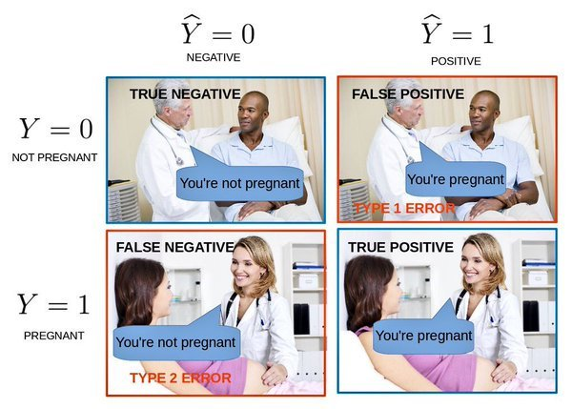

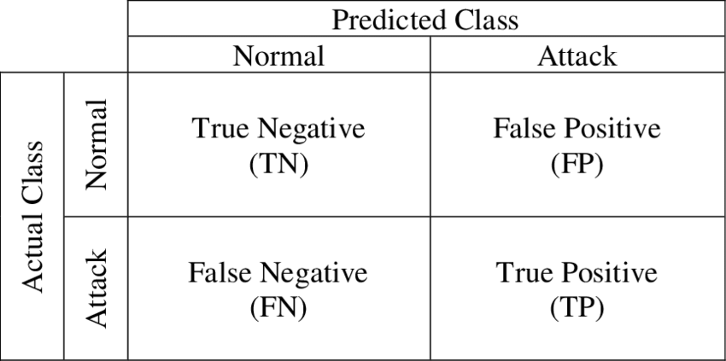

 |  | < Exam ① >
 |  | from sklearn.metrics import confusion_matrix

 |  | sns.heatmap(confusion_matrix(y_test, pred), annot = True, fmt = '2.0f')
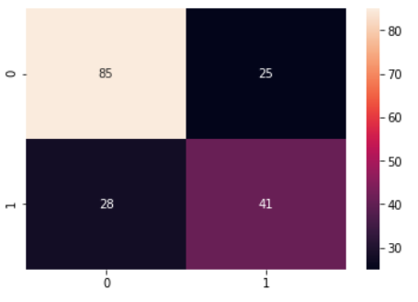

 | 3.2.3 Precision & Recall
 | : 학습된 분류 모델이 예측을 수행하면서 얼마나 헷갈리고(Confused) 있는지 보여주는 지표
 | → 이진 분류의 예측 오류가 얼마인지와 더불어 어떠한 유형의 예측 오류가 발생하고 있는지를 함께 나타내는 지표

3.3
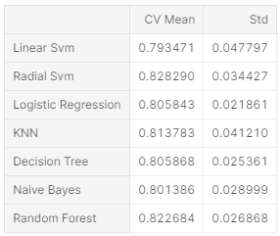
3.3 Cross Validation (교차 검증)

 | 3.3.1 K-Fold

 | 3.3.2 Stratified K-Fold

 | 3.3.3 cross_val_score

 |  | - base form : score = cross_val_score( model, x, y, cv = 10, scoring = 'accuracy')

 |  | *회귀인 경우는 KFold 방식으로 분할
 |  | - base form : score = cross_val_score( model, x, y, cv = KFold(n_splits = 10, random_state = 0), scoring = 'accuracy')

from sklearn.model_selection import KFold #for K-fold cross validation |  |  | ⓐ
from sklearn.model_selection import cross_val_score #score evaluation
from sklearn.model_selection import cross_val_predict #prediction
kfold = KFold(n_splits=10, random_state=22) # k=10, split the data into 10 equal parts
xyz=[]
accuracy=[]
std=[]
classifiers=['Linear Svm','Radial Svm','Logistic Regression','KNN','Decision Tree','Naive Bayes','Random Forest']
models=[svm.SVC(kernel='linear'),svm.SVC(kernel='rbf'),LogisticRegression(),KNeighborsClassifier(n_neighbors=9),DecisionTreeClassifier(),GaussianNB(),RandomForestClassifier(n_estimators=100)]
for i in models:
model = i
cv_result = cross_val_score(model,X,Y, cv = kfold,scoring = "accuracy")
cv_result=cv_result
xyz.append(cv_result.mean())
std.append(cv_result.std())
accuracy.append(cv_result)
new_models_dataframe2=pd.DataFrame({'CV Mean':xyz,'Std':std},index=classifiers)
new_models_dataframe2

Sheet12
4.4 Stacking Ensemble

 | - Stacking은 개별 알고리즘을 서로 결합해 예측 결과를 도출한다는 점에서 배깅(Bagging), 부스팅(Boosting)과 공통점을 갖고 있다.
 | 하지만, 가장 큰 차이점은 개별 알고리즘으로 예측한 데이터를 기반으로 한번 더 예측을 수행한다는 점이다.

 | → 개별 알고리즘의 예측 결과 데이터 세트를 최종 메타 데이터 세트로 만들어 별도의 ML 알고리즘으로 최종 학습을 수행하고,
 | 다시 테스트 데이터를 기반으로 최종 예측을 한번 더 수행
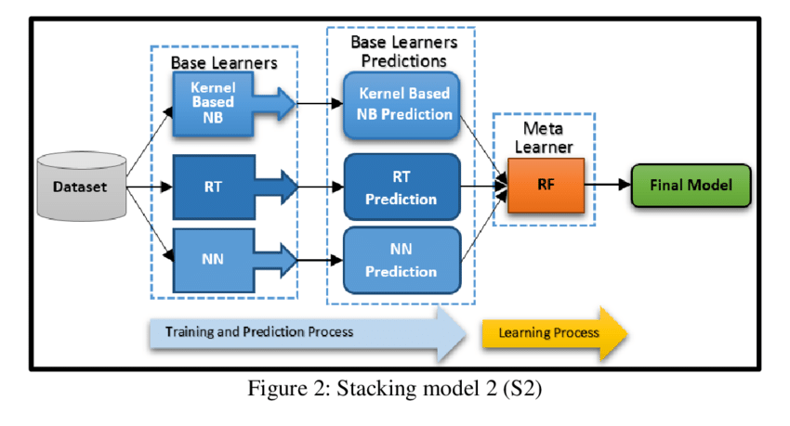

 | 4.4.1 CV 세트 기반의 스태킹

 |  | - Step 1 : 각
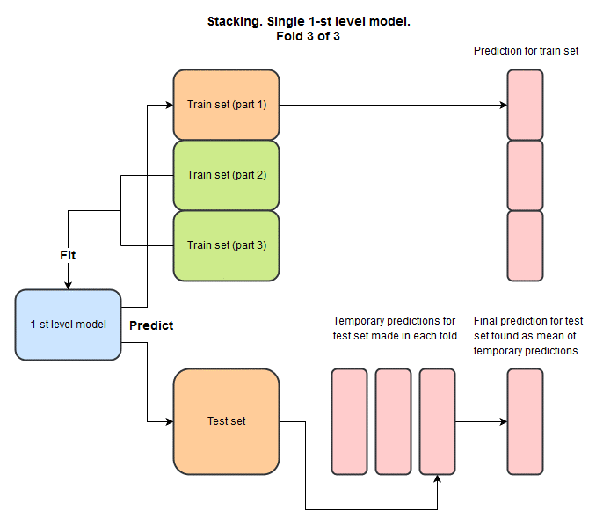

Prediction for
Train set

Prediction for
Test set

 | * Library

 |  | from sklearn.ensemble import VotingClassifier
 |  | from sklearn.ensemble import BaggingClassifier
 |  | from sklearn.ensemble import AdaBoostClassifier
 |  | from sklearn.ensemble import GradientBoostingClassifier
 |  | import xgboost as xg
 |  | from lightgbm import LGBMClassifier

